commande
MENUS
semaine 3 | du 12/01/25 au 16/01/26
VALFLEURY
 | LUNDI | 2026-01-12 | MARDI | 2026-01-13 | MERCREDI | 2026-01-14 | JEUDI | 2026-01-15 | VENDREDI | 2026-01-16

Entrées | Salade de lentille et pois chiches |  | carotte rapée au raisin secs |  |  |  | velouté de courge |  | celerie rémoulade
Plat chaud | Cassolette de poisson |  | Sauté de poulet au thym VF |  |  |  |  |  | sauté de bœuf VF façon Marengo
 | riz pilaf |  | haricots verts |  |  |  | lasagne végétarienne |  | 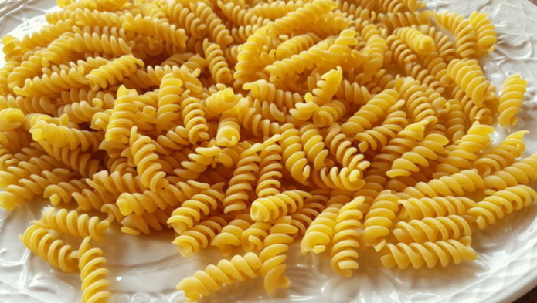 Tortis
substitut à la viande | non |  | Œufs durs |  |  |  |  |  | colin pané
Fromage | picon |  | emmental |  |  |  | tomme grise |  | yaourt nature

dessert | pommes |  | bananes |  |  |  | pommes |  | clémentines

